Em U
 | 2025-08-25
Orçamento 213 | Duglas |  | Vidro com 8 mm de espessura
Metalon Inox 4x4 | 4x 75cm + 4x 70cm
Metalon Galvanizado 4x4 | 4x 133,5 cm |  |  | Todos os furos com 10mm
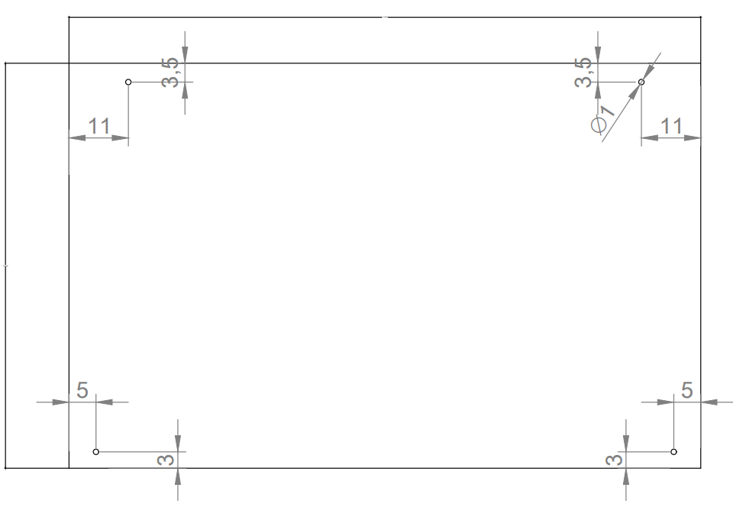
Metalon Inox 3x2 | 1x 144,5 cm + 2x 70 cm

Metalon Galvanizado 3x2 | #NAME?
Baguete Inox 1.5x1.5 | 4x 65cm + 4x 72,5cm + 4x 62 cm + 4x 67 cm |  |  | 136
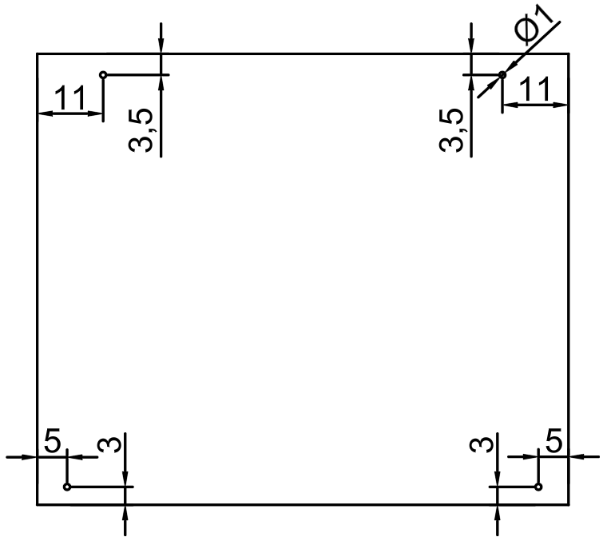
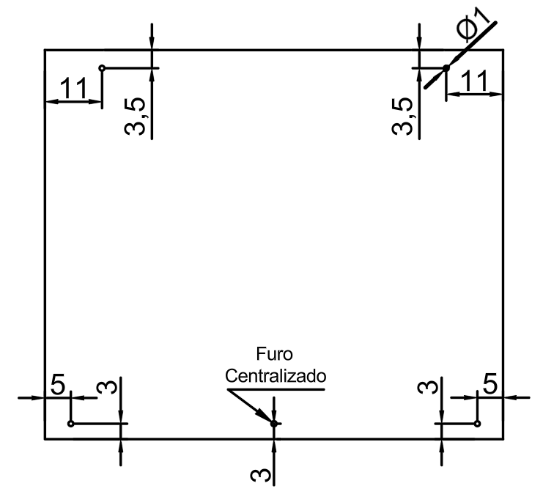
Metalon Galvanizado 4x2 | 1 Peça de 144,5 cm + 2 Peças de 74 cm
Pedra instalada | Não

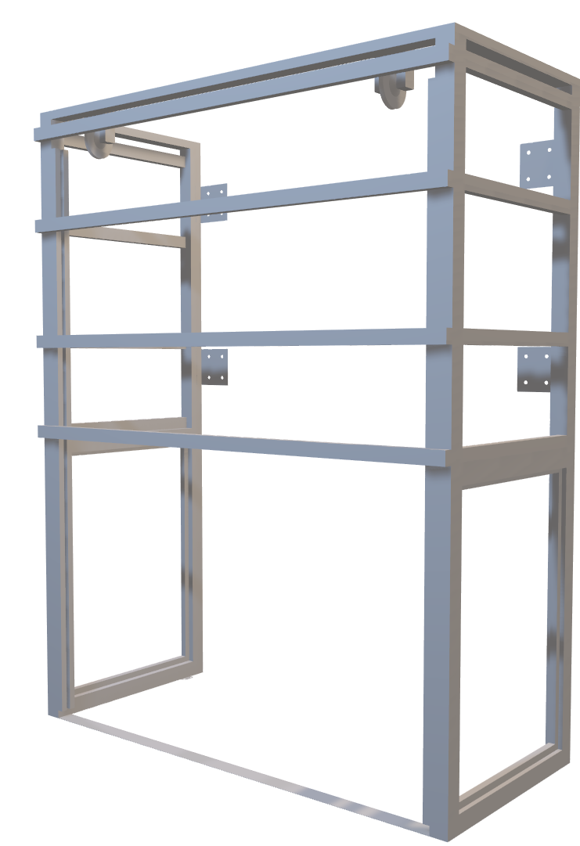

 |  | 75

 | 210,5

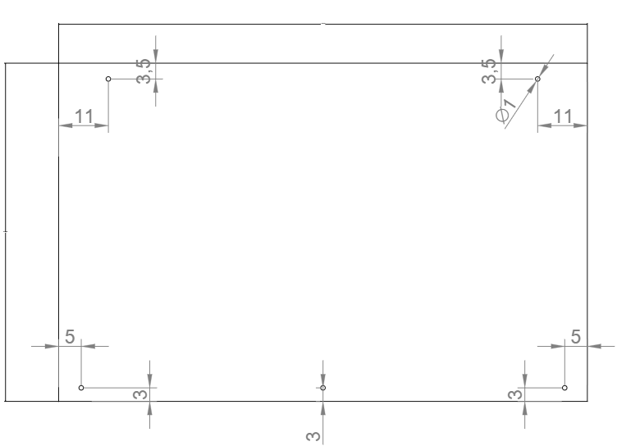
 |  |  | 66.5 |  | 66.5

 |  | 61.5 |  | 61.5

144,5 | 78

